G1 secteur
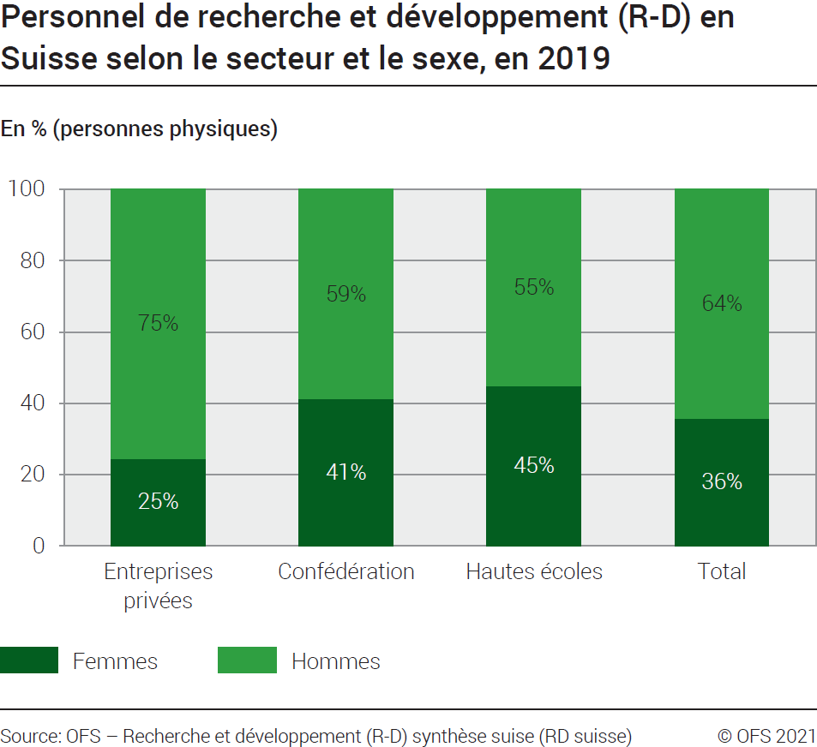
Ind20207_ Femmes et science |  |  |  |  | Retour à l'index

G1. Personnel de recherche et développement (R-D) en Suisse selon le secteur et le sexe, en 2019
En % (Personnes physiques)

En PP | Entreprises privées | Confédération | Hautes écoles | Total

Femmes | 14387 | 854 | 32326 | 47567
Hommes | 44282 | 1222 | 39534 | 85038
Total | 58669 | 2076 | 71860 | 132605

En % | Entreprises privées | Confédération | Hautes écoles | Total

Femmes | 25 | 41 | 45 | 36
Hommes | 75 | 59 | 55 | 64
Total | 100 | 100 | 100 | 100
Source: OFS - Recherche et développement (R-D) synthèse suisse (RD suisse)
© OFS

G2 Evolution
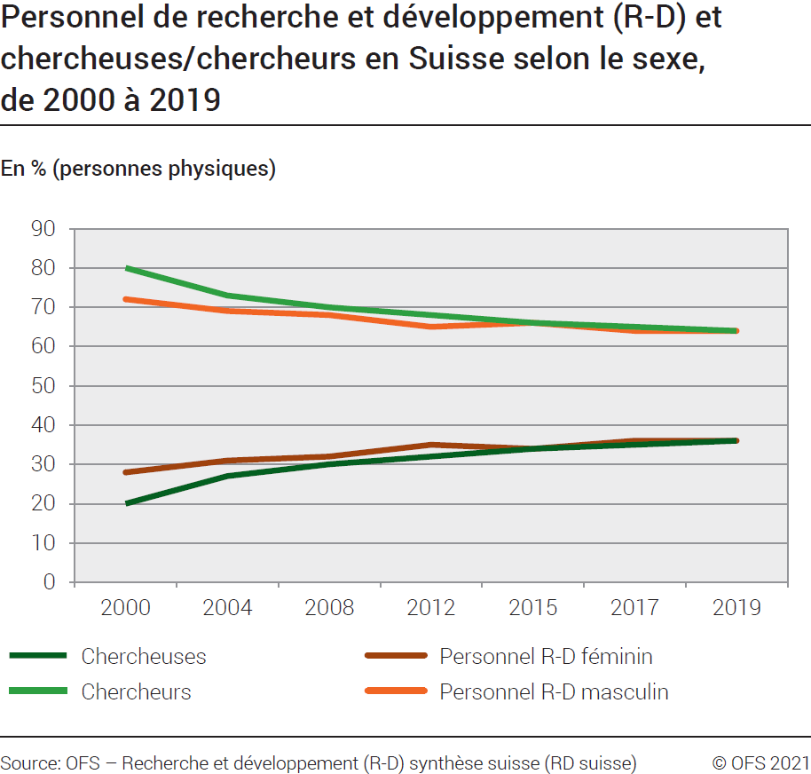
Ind20207_ Femmes et science |  |  |  |  | Retour à l'index

G2. Personnel de recherche et développement (R-D) et chercheuses/ chercheurs en Suisse selon le sexe, de 2000 à 2019
En % (personnes physiques)
 | 1 | 1
Année | Chercheuses | chercheurs | Personnel R-D: Femmes | Personnel R-D: Hommes
2000 | 20 | 80 | 28 | 72
2004 | 27 | 73 | 31 | 69
2008 | 30 | 70 | 32 | 68
2012 | 32 | 68 | 35 | 65
2015 | 34 | 66 | 34 | 66
2017 | 35 | 65 | 36 | 64
2019 | 36 | 64 | 36 | 64
Source: OFS - Recherche et développement (R-D) synthèse suisse (RD suisse)
© OFS

G3 Tuyau
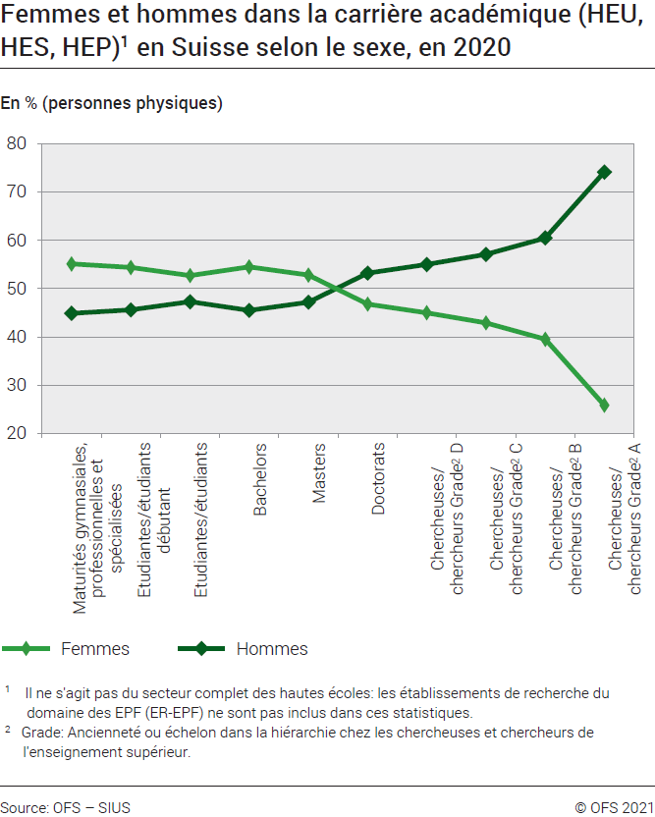
Ind20207_ Femmes et science |  |  |  |  |  |  |  |  | Retour à l'index

G3. Tuyau percé
Femmes et hommes dans la carrière académique (HEU, HES, HEP)1 en Suisse selon le sexe, en 2020
En % (personnes physiques)

2020 | Maturités gymnasiales, professionnelles et spécialisées | Etudiantes/ étudiants débutants | Etudiantes/ étudiants | Bachelors | Masters | Doctorats | Chercheuses/ chercheurs Grade2 D | Chercheuses/ chercheurs Grade2 C | Chercheuses/ chercheurs Grade2 B | Chercheuses/ chercheurs Grade2 A
Femmes | 20,215 | 25,741 | 138,732 | 17,755 | 10,350 | 2,070 | 10,493 | 6,206 | 2,530 | 1,566
Hommes | 16,469 | 21,598 | 124,477 | 14,825 | 9,249 | 2,354 | 12,819 | 8,256 | 3,873 | 4,489
Total | 36,684 | 47,339 | 263,209 | 32,580 | 19,599 | 4,424 | 23,312 | 14,462 | 6,403 | 6,055

 | Maturités gymnasiales, professionnelles et spécialisées | Etudiantes/ étudiants débutants | Etudiantes/ étudiants | Bachelors | Masters | Doctorats | Chercheuses/ chercheurs Grade2 D | Chercheuses/ chercheurs Grade2 C | Chercheuses/ chercheurs Grade2 B | Chercheuses/ chercheurs Grade2 A
Femmes | 55% | 54% | 53% | 54% | 53% | 47% | 45% | 43% | 40% | 26%
Hommes | 45% | 46% | 47% | 46% | 47% | 53% | 55% | 57% | 60% | 74%
Total | 100% | 100% | 100% | 100% | 100% | 100% | 100% | 100% | 100% | 100%

1 Il ne s'agit pas du secteur complet des hautes écoles: les établissement de recherche du domaine des EPF (ER-EPF) ne sont pas inclus dans ces statistiques
2 Grade : "Ancienneté" ou échelon dans la hiérarchie chez les chercheuses et chercheurs de l’enseignement supérieur.

Sources: OFS-SIUS (cubes statistiques des hautes écoles) et statistiques Recherche et développement (R-D) dans les hautes écoles, juin 2021
© OFS

G4 FORD
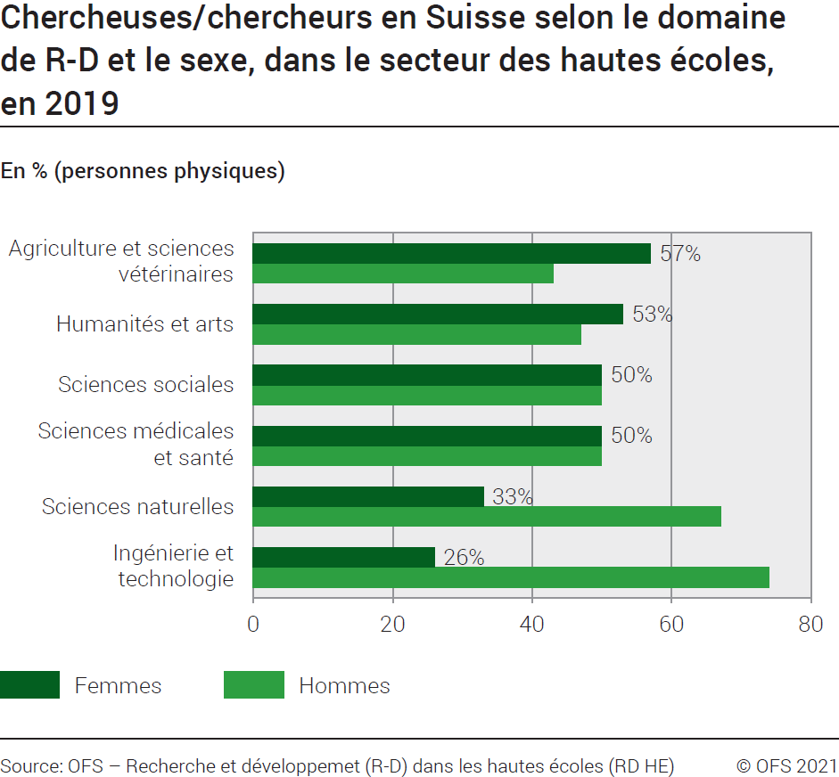
Ind20207_ Femmes et science |  |  | Retour à l'index

G4. Chercheuses/ chercheurs en Suisse selon le domaine de R-D et le sexe, dans le secteur des hautes écoles, en 2019
En % (personnes physiques)

Chercheuses/ chercheurs | Hommes | Femmes
Ingénierie et technologie | 74% | 26%
Sciences naturelles | 67% | 33%
Sciences médicales et santé | 50% | 50%
Sciences sociales | 50% | 50%
Humanités et arts | 47% | 53%
Agriculture et sciences vétérinaires | 43% | 57%

Source: OFS - Recherche et développement (R-D) dans les hautes écoles (RD HE)
© OFS

G5 FNS
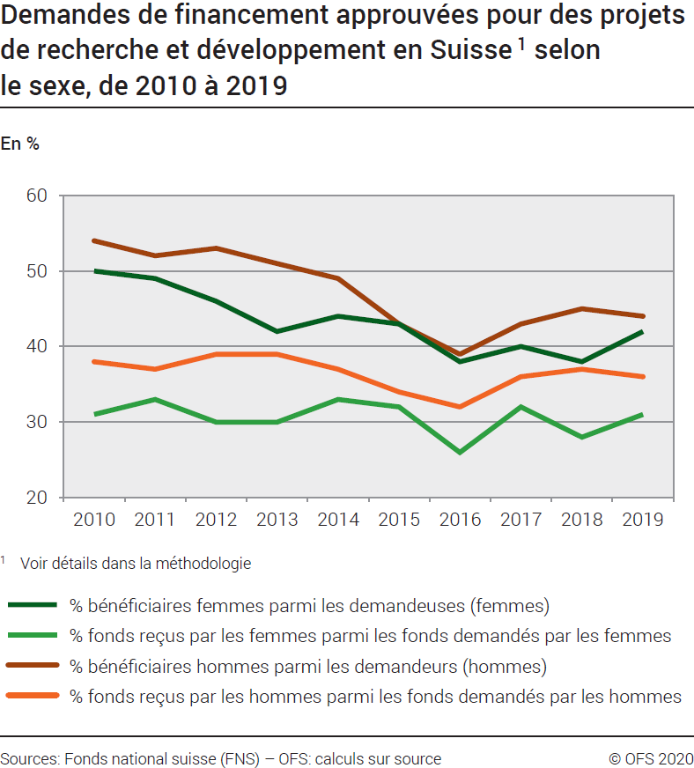
Ind20207_ Femmes et science |  |  |  |  |  |  |  |  |  |  | Retour à l'index

G5. Demandes de financement approuvées pour des projets de recherche et développement en Suisse 1 selon le sexe, de 2010 à 2019
En %
Part des bénéficiaires femmes sur le total des femmes ayant demandés des fonds, en %
Part des fonds reçus par des femmes sur le total des fonds demandés par des femmes, en %
Part des bénéficiaires hommes sur le total des hommes ayant demandés des fonds, en %
Part des fonds reçus par des hommes sur le total des fonds demandés par des hommes, en %

 | 2019 | 2018 | 2017 | 2016 | 2015 | 2014 | 2013 | 2012 | 2011 | 2010
% bénéficiaires femmes parmi les demandeuses (femmes) | 42% | 38% | 40% | 38% | 43% | 44% | 42% | 46% | 49% | 50%
% fonds reçus par les femmes parmi les fonds demandés par les femmes | 31% | 28% | 32% | 26% | 32% | 33% | 30% | 30% | 33% | 31%
% bénéficiaires hommes parmi les demandeurs (hommes) | 44% | 45% | 43% | 39% | 43% | 49% | 51% | 53% | 52% | 54%
% fonds reçus par les hommes parmi les fonds demandés par les hommes | 36% | 37% | 36% | 32% | 34% | 37% | 39% | 39% | 37% | 38%
1 Voir détails dans la méthodologie
Source: FNS-datateam - OFS: Calculs sur sources
© OFS

G6 Comp Int
Ind20207_ Femmes et science |  | Retour à l'index

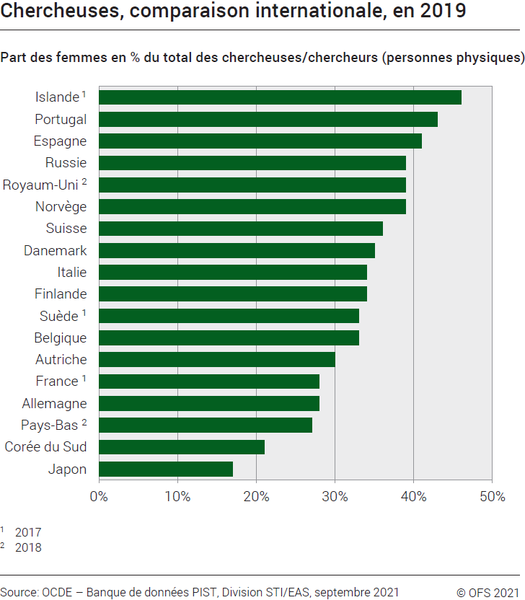
G6. Chercheuses, comparaison internationale, en 2019
Part des femmes en % du total des chercheuses/ chercheurs (personnes physiques)

2019 | Femmes
Japon | 17
Corée du Sud | 21
Pays-Bas 2 | 27
Allemagne | 28
France 1 | 28
Autriche | 30
Belgique | 33
Suède 1 | 33
Finlande | 34
Italie | 34
Danemark | 35
Suisse | 36
Norvège | 39
Royaum-Uni 2 | 39
Russie | 39
Espagne | 41
Portugal | 43
Islande 1 | 46

1 2017
2 2018

Source: OCDE: banque de données PIST, Division STI / EAS, Paris, septembre 2021
© OFS

